Modellierung
Kuponzahlungen = jährlich
Stichtag | 2020-03-06 |  |  |  |  |  |  |  | Lineare Interpolation
Bezeichnung | Fälligkeit | Restlaufzeit | Restlaufzeit in Jahren | Restlaufzeit in Monaten | Restlaufzeit berechnet gesamt | Coupon % | Kurs | Rendite | Lambda (t) | Spot rate = Zerobond Zinssätze | (vgl. Jon C. Hull) Kapitel 4
Bund 10 | 2020-07-04 | 0 / 3 | 0 | 3 | 0.25 | 3.0% | 101.188 | -0.69% |  | -0.6939% | Entspricht der Rendite da Restlaufzeit < 1 Jahr
Bund 10 | 04.09.2020 | 0 / 5 | 0 | 5 | 0.42 | 2.3% | 101.452 | -0.70% |  | -0.7007% |  | vgl. Hewicker:
Bund 10 | 04.01.2021 | 0 / 9 | 0 | 9 | 0.75 | 2.5% | 102.771 | -0.84% |  | -0.8423%
Bund 11 | 04.07.2021 | 1 / 3 | 1 | 3 | 1.25 | 3.3% | 105.440 | -0.83% | 0.064748201439 | -0.8444%
Bund 11 | 04.09.2021 | 1 / 5 | 1 | 5 | 1.42 | 2.3% | 104.659 | -0.84% | 0.10948905109 | -0.8476%
Bund 11 | 04.01.2022 | 1 / 9 | 1 | 9 | 1.75 | 2.0% | 105.358 | -0.90% | 0.12781954887 | -0.8509%
Bund 12 | 04.07.2022 | 2 / 3 | 2 | 3 | 2.25 | 1.8% | 106.260 | -0.91% | 0.16535433071 | -0.8547%
Bund 12 | 04.09.2022 | 2 / 5 | 2 | 5 | 2.42 | 1.5% | 106.130 | -0.92% | 0.216 | -0.8589%
Bund 13 | 15.02.2023 | 2 / 11 | 2 | 11 | 2.92 | 1.5% | 107.270 | -0.93% | 0.24369747899 | -0.8625%
Bund 13 II | 15.05.2023 | 3 / 2 | 3 | 2 | 3.17 | 1.5% | 107.870 | -0.92% | 0.30172413793 | -0.8659%
Bund 13 | 15.08.2023 | 3 / 5 | 3 | 5 | 3.42 | 2.0% | 110.240 | -0.92% | 0.33628318584 | -0.8686%
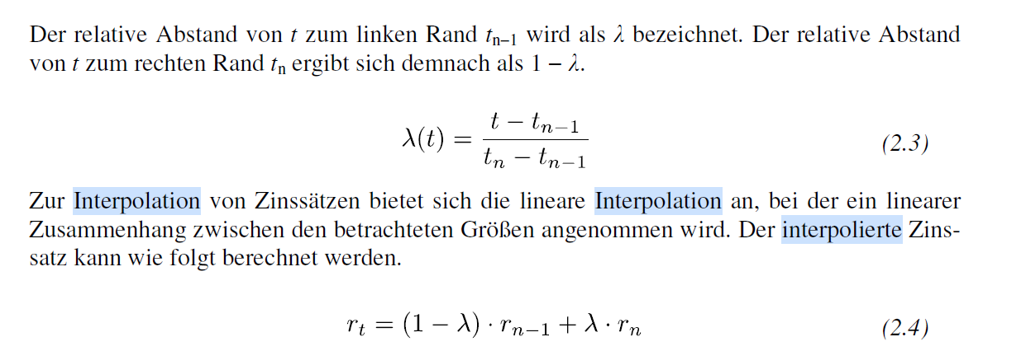
Bund 94 | 04.01.2024 | 3 / 9 | 3 | 9 | 3.75 | 6.3% | 127.900 | -0.89% | 0.37614678899 | -0.8706% |  | Lineare Interpolation
Bund 14 | 15.02.2024 | 3 / 11 | 3 | 11 | 3.92 | 1.8% | 110.740 | -0.92% | 0.42056074766 | -0.8720%
Bund 14 | 15.05.2024 | 4 / 2 | 4 | 2 | 4.17 | 1.5% | 110.350 | -0.92% | 0.45192307692 | -0.8728%
Bund 14 | 15.08.2024 | 4 / 5 | 4 | 5 | 4.42 | 1.0% | 108.690 | -0.91% | 0.49504950495 | -0.8733%
Bund 15 | 15.02.2025 | 4 / 11 | 4 | 11 | 4.92 | 0.5% | 107.110 | -0.90% | 0.55789473684 | -0.8736%
Bund 15 | 15.08.2025 | 5 / 5 | 5 | 5 | 5.42 | 1.0% | 110.610 | -0.90% | 0.66292134831 | -0.8738%
Bund 16 | 15.02.2026 | 5 / 11 | 5 | 11 | 5.92 | 0.5% | 108.490 | -0.89% | 0.78313253012 | -0.8738%
Bund 16 | 15.08.2026 | 6 / 5 | 6 | 5 | 6.42 | 0.0% | 105.810 | -0.87% |  | -0.8739% | entspricht der Rendite, da Nullkuponanleihe
Bund 17 | 15.02.2027 | 6 / 11 | 6 | 11 | 6.92 | 0.3% | 107.990 | -0.86% | 0.53846153846 | -0.8113%
Bund 97 | 04.07.2027 | 7 / 3 | 7 | 3 | 7.25 | 6.5% | 155.580 | -0.83% | 0.59712230216 | -0.7793%
Bund 17 | 15.08.2027 | 7 / 5 | 7 | 5 | 7.42 | 0.5% | 110.340 | -0.84% | 0.63503649635 | -0.7656%
Bund 98 | 04.01.2028 | 7 / 9 | 7 | 9 | 7.75 | 5.6% | 152.300 | -0.82% | 0.66917293233 | -0.7604%
Bund 18 | 15.02.2028 | 7 / 11 | 7 | 11 | 7.92 | 0.5% | 110.920 | -0.83% | 0.70992366412 | -0.7585%
Bund 98 II | 04.07.2028 | 8 / 3 | 8 | 3 | 8.25 | 4.8% | 148.090 | -0.81% | 0.74803149606 | -0.7579%
Bund 18 | 15.08.2028 | 8 / 5 | 8 | 5 | 8.42 | 0.3% | 109.300 | -0.81% | 0.792 | -0.7578%
Bund 19 | 15.02.2029 | 8 / 11 | 8 | 11 | 8.92 | 0.3% | 109.640 | -0.79% | 0.8487394958 | -0.7578%
Bund 19 | 15.08.2029 | 9 / 5 | 9 | 5 | 9.42 | 0.0% | 107.440 | -0.76% |  | -0.7578% | entspricht der Rendite, da Nullkuponanleihe
Bund 00 | 04.01.2030 | 9 / 9 | 9 | 9 | 9.75 | 6.3% | 171.740 | -0.76% | 0.93388429752 | -0.7342%
Bund 20 | 15.02.2030 | 9 / 11 | 9 | 11 | 9.92 | 0.0% | 107.580 | -0.73% |  | -0.7326% | entspricht der Rendite, da Nullkuponanleihe
Bund 00 | 04.01.2031 | 10 / 9 | 10 | 9 | 10.75 | 5.5% | 170.370 | -0.73% | 0.19800332779 | -0.6437%
Bund 03 | 04.07.2034 | 14 / 3 | 14 | 3 | 14.25 | 4.8% | 181.040 | -0.64% | 0.23076923077 | -0.5607%
Bund 05 | 04.01.2037 | 16 / 9 | 16 | 9 | 16.75 | 4.0% | 180.460 | -0.55% | 0.32325141777 | -0.4713%
Bund 07 | 04.07.2039 | 19 / 3 | 19 | 3 | 19.25 | 4.3% | 196.450 | -0.49% | 0.40280561122 | -0.3958%
Bund 08 | 04.07.2040 | 20 / 3 | 20 | 3 | 20.25 | 4.8% | 211.810 | -0.48% | 0.47433264887 | -0.3428%
Bund 10 | 04.07.2042 | 22 / 3 | 22 | 3 | 22.25 | 3.3% | 186.250 | -0.43% | 0.52483801296 | -0.3119%
Bund 12 | 04.07.2044 | 24 / 3 | 24 | 3 | 24.25 | 2.5% | 173.570 | -0.38% | 0.60820045558 | -0.2949%
Bund 14 | 15.08.2046 | 26 / 5 | 26 | 5 | 26.42 | 2.5% | 178.810 | -0.34% | 0.70460048426 | -0.2872%
Bund 17 | 15.08.2048 | 28 / 5 | 28 | 5 | 28.42 | 1.3% | 146.500 | -0.31% | 0.81491002571 | -0.2846%
Bund 19 | 15.08.2050 | 30 / 5 | 30 | 5 | 30.42 | 0.0% | 109.040 | -0.28% |  | -0.2840% | entspricht der Rendite, da Nullkuponanleihe

